TAS-TOS
Numune Adı | TAS(mmol/L) | TOS (µmol/L) | OSI
Portakal-1 | 3.77 | 3.49 | 0.093 | Bu çalışmada "Relassay" marka kitler kullanılmıştır.
Portakal-2 | 3.77 | 3.64 | 0.097 | Kullanılan cihaz: Mindray marka BS300 model tam otomatik biyokimya cihazı
Portakal-3 | 3.78 | 4.34 | 0.115
Portakal-4 | 3.77 | 4.36 | 0.116 | TAS: Total Antıoxidant Status
Portakal-5 | 3.77 | 4.06 | 0.108 | TOS: Total Oxıdant Status
Nar-1 | 3.75 | 4.99 | 0.133 | OSI: Oxidatıve Stress Index
Nar-2 | 3.75 | 5 | 0.133
Nar-3 | 3.76 | 5.06 | 0.135
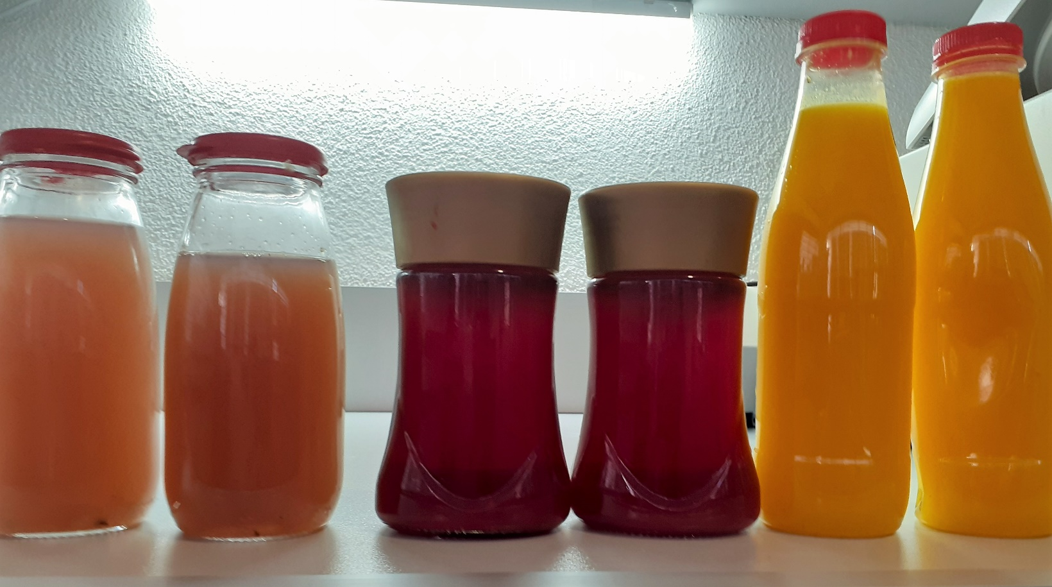
Nar-4 | 3.75 | 4.1 | 0.109
Nar-5 | 3.76 | 4.08 | 0.109
Üzüm-1 | 3.68 | 0.83 | 0.023
Üzüm-2 | 3.66 | 1.34 | 0.037
Üzüm-3 | 3.7 | 0.83 | 0.022
Üzüm-4 | 3.7 | 1.002 | 0.027
Üzüm-5 | 3.68 | 0.76 | 0.021

